상품제안서
락앤락메트로카페세라믹탑핸들텀블러-710ml | 상품코드: F32647

 |  |  |  |  |  |  | 02-412-0044 | www.easy1.co.kr
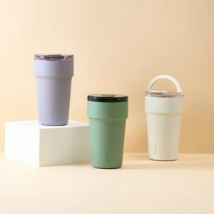

【상세/제작정보】

【인쇄/포장옵션】 | 컬러필름인쇄 / 포장지포장

【공급단가】 | 수량 | 29~ | 50~ | 100~ | 300~ | 500~
*VAT별도 | 단가 | 29,700원 | 29,300원 | 28,800원 | 27,800원 | 27,400원

【상품 URL】 | https://dev.easy1.co.kr:443/src/goods_detail.php?gdno=32647

